Matriz y gráfico
Haz clic en la imagen para ver el Videotutorial para entender cómo usarla
Plantilla Matriz de Vester
Matrix Vester template

Situación problemática
Fabricación de productos electrónicos

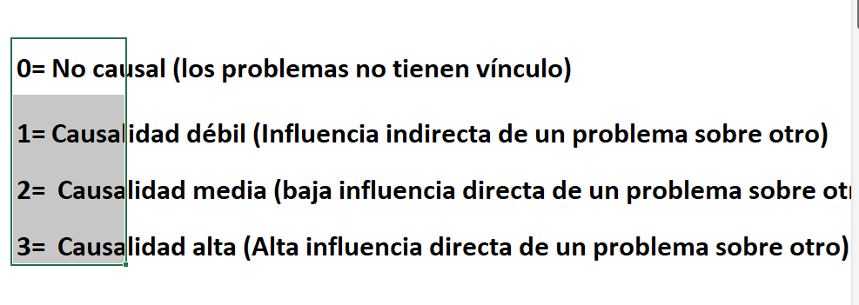
Código | Variable | P1 | P2 | P3 | P4 | P5 | P6 | P7 | P8 | P9 | P10 | P11 | P12 | P13 | P14 | P15 | INFLUENCIA / ACTIVAS
P1 | Fallo en el servidor principal | 0 | 2 | 2 | 3 | 1 |  |  |  |  |  |  |  |  |  |  | 8
P2 | Actualización fallida del sistema | 1 | 0 | 1 | 2 | 3 |  |  |  |  |  |  |  |  |  |  | 7
P3 | Sobrecarga de solicitudes en el sistema | 3 | 2 | 0 | 3 | 2 |  |  |  |  |  |  |  |  |  |  | 10
P4 | Problemas en la comunicación entre microservicios | 2 | 1 | 2 | 0 | 2 |  |  |  |  |  |  |  |  |  |  | 7 | 0= No causal (los problemas no tienen vínculo)
P5 | Configuración incorrecta del entorno | 2 | 3 | 1 | 3 | 0 |  |  |  |  |  |  |  |  |  |  | 9 | 1= Causalidad débil (Influencia indirecta de un problema sobre otro)
P6 |  |  |  |  |  |  | 0 |  |  |  |  |  |  |  |  |  | 0 | 2= Causalidad media (baja influencia directa de un problema sobre otro)
P7 |  |  |  |  |  |  |  | 0 |  |  |  |  |  |  |  |  | 0 | 3= Causalidad alta (Alta influencia directa de un problema sobre otro)
P8 |  |  |  |  |  |  |  |  | 0 |  |  |  |  |  |  |  | 0
P9 |  |  |  |  |  |  |  |  |  | 0 |  |  |  |  |  |  | 0
P10 |  |  |  |  |  |  |  |  |  |  | 0 |  |  |  |  |  | 0
 |  |  |  |  |  |  |  |  |  |  |  | 0 |  |  |  |  | 0
 |  |  |  |  |  |  |  |  |  |  |  |  | 0 |  |  |  | 0
 |  |  |  |  |  |  |  |  |  |  |  |  |  | 0 |  |  | 0
 |  |  |  |  |  |  |  |  |  |  |  |  |  |  | 0 |  | 0
 |  |  |  |  |  |  |  |  |  |  |  |  |  |  |  | 0 | 0
DEPENDENCIA / PASIVAS |  | 8 | 8 | 6 | 11 | 8 | 0 | 0 | 0 | 0 | 0 | 0 | 0 | 0 | 0 | 0

Clasificación
(Problema central)

Instrucciones
Las celdas de color blanco son las que se pueden diligenciar. Las de color gris son de cálculo automático.

Parámetros
Cálculo automático, no lo modifiques
 | X | Y
Linea horizontal | 0 | 5.5
 | 10 | 5.5
Linea vertical | 5 | 0
 | 5 | 11

